产品确认书 V3.0
产品需求确认书

客户基础信息 | 客户名称 | 朝野
 | 新空机型名称 | MC-FB8LWG13MU2-CY-A1
 | 客户物料代码 | 19SX-XK65-130000
客户需求信息 | 阵列麦信息 | FB8（GX） | 固件 | MIC_APP_V0001_PNF_MI-FB8L01U3-CMDZ-C1_CS592A_DAT202403011151_GH121ec41f.zip
 | 摄像头信息 | WG1300W-镜像 | 固件 | 四合一20M-增加13M指标-镜像无MIC.rar
 | 采样率 | 16K
 | Checksum： | CS592A
 | 是否带支架 | 无
 | FFC长度 | 200MM
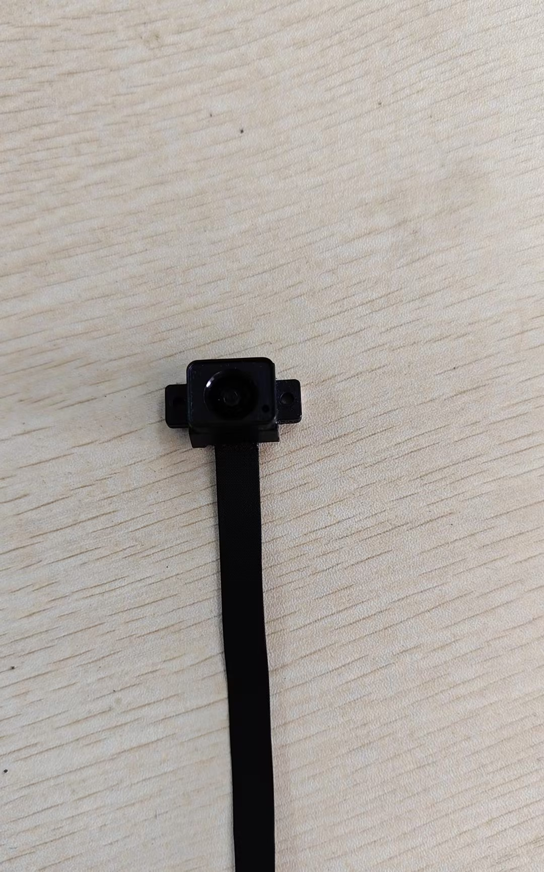
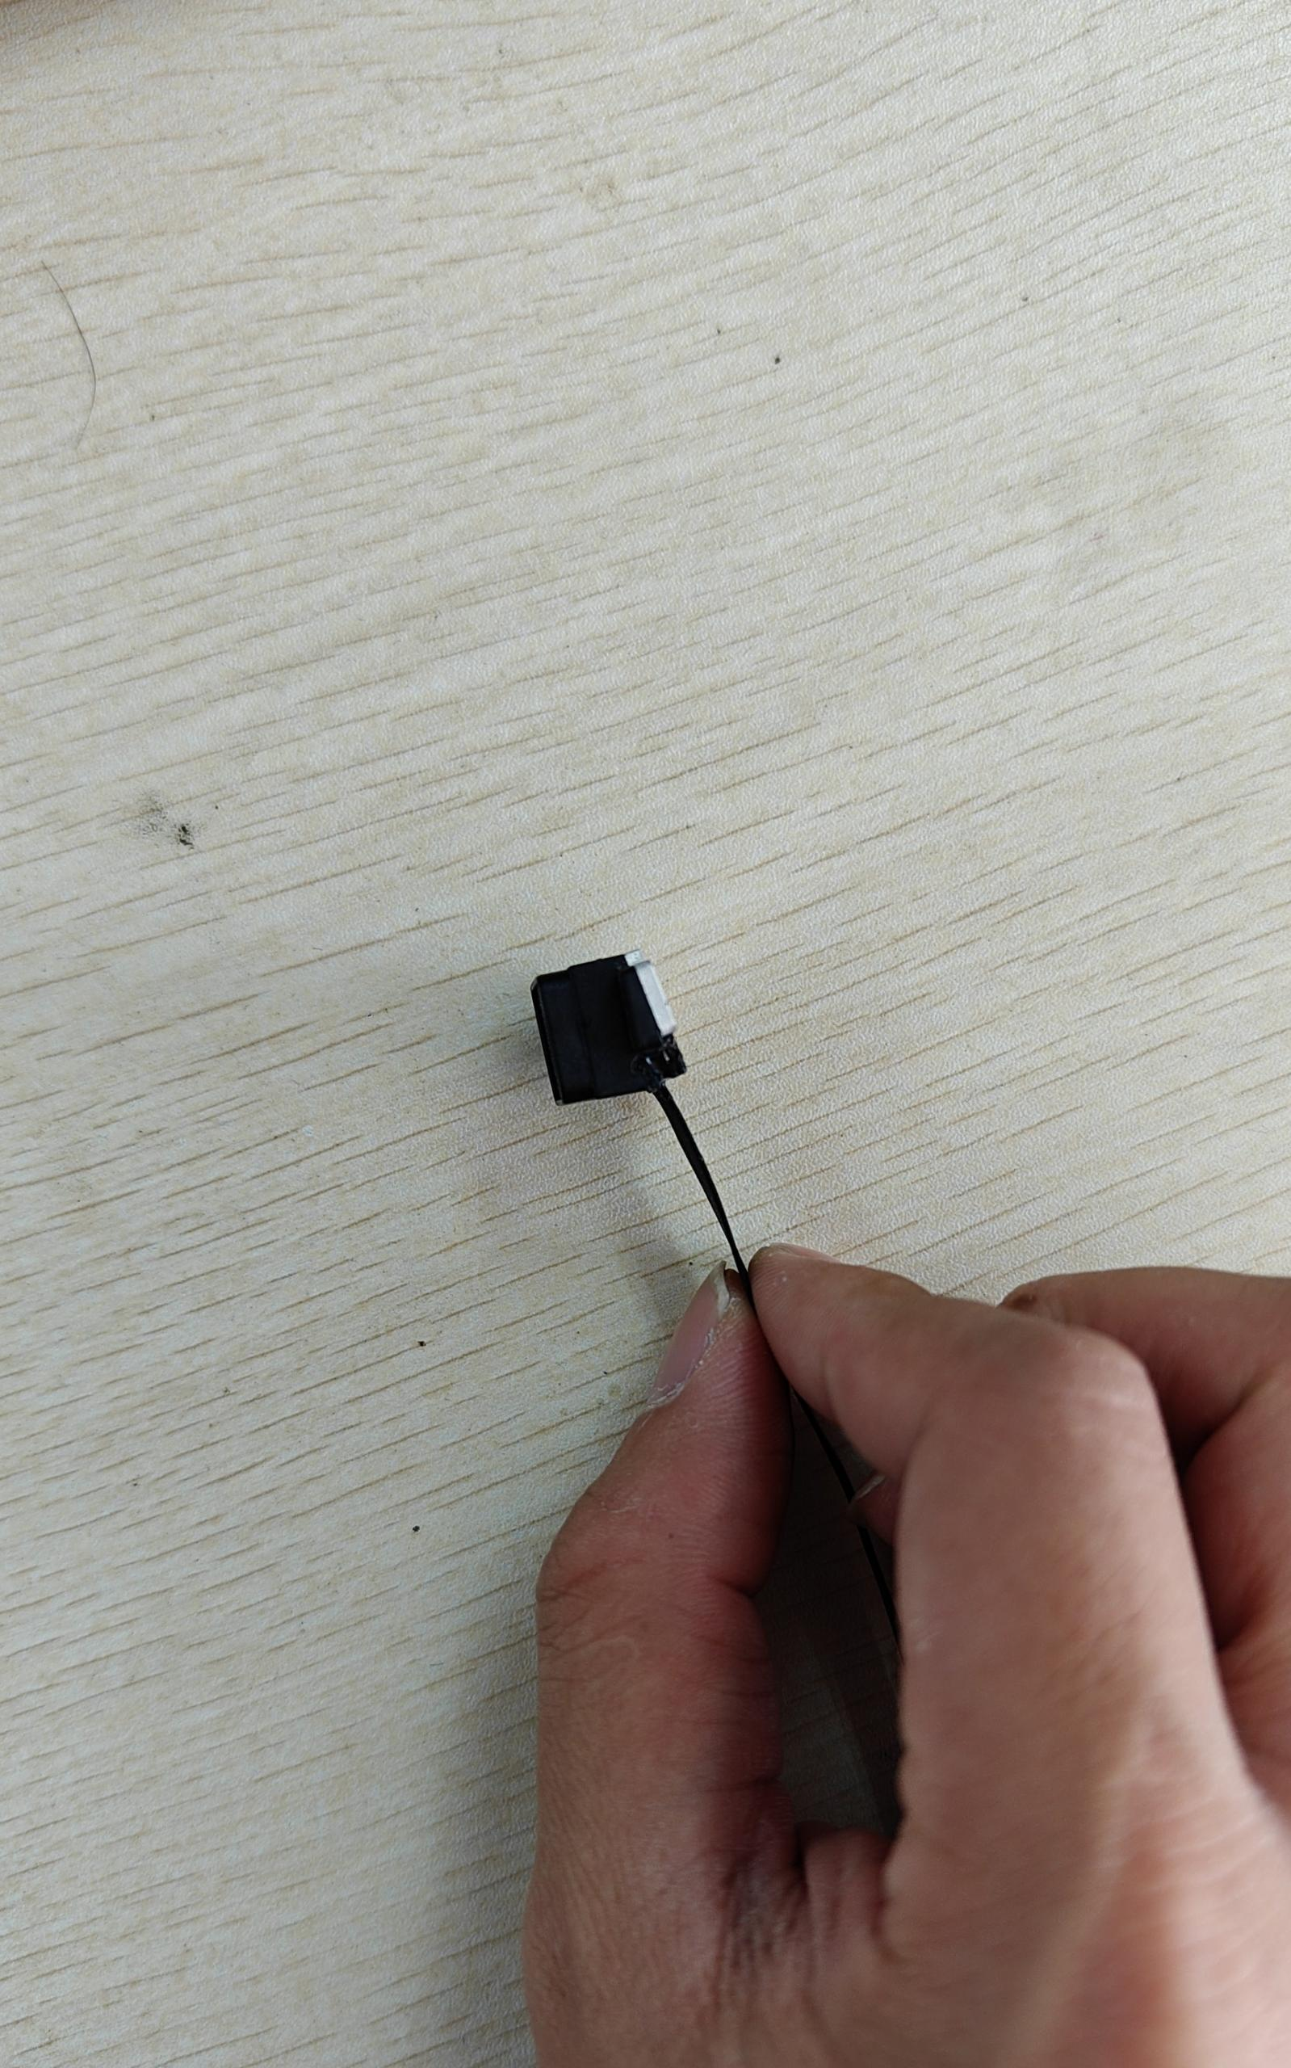
 | 是否带线材 | R否 □是
 | 是否带摄像头连接线 | □无 □150mm R300m
 | 是否需要散热铝片和导热硅胶： | □否 R是（注意: ）
 | 是否带转接小板 | R否 □是（默认带1500mm长FFC线）
 | 备注 | 镜头要加上镜头座和1.5mm垫片（如图）
 | 出货方式 | RPCBA □内置发货 □外置发货
更新信息 | 上次更新时间 | 2024-06-27
 | 本次更新时间 | 2024-06-27

拟制：吴卓霓 |  |  |  | 版本V3.0

